Portada


Objetivos
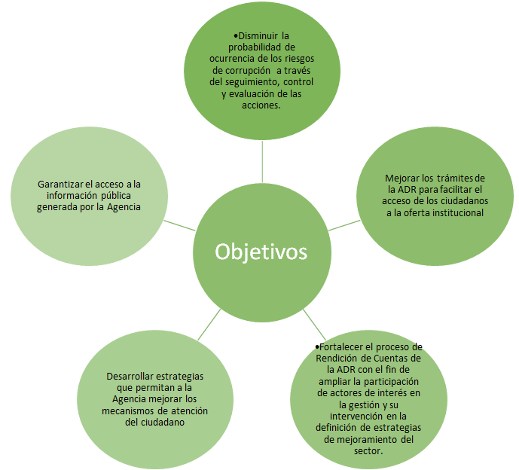
OBJETIVOS DEL PLAN ANTICORRUPCIÓN Y DE ATENCIÓN AL CIUDADANO

